Sheet1
功能原型做好之后，若系统化则还要考虑的策划内容

1，各类资源编号：模型、特效、音效

2，模型上的挂点命名及功能？，比如UI挂点（头上血条，脚下光环），特效挂点（头上，中心，脚下，双肩，飘带末端），实物挂点（枪口）

1 | 这些人能打对方了,还在移动,应该不移动了(好像是被前面的挡住了)
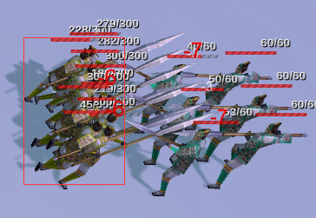

2 | 这个人跑到能打对方了,还等了好久才去打,应该反应迅速,立即打
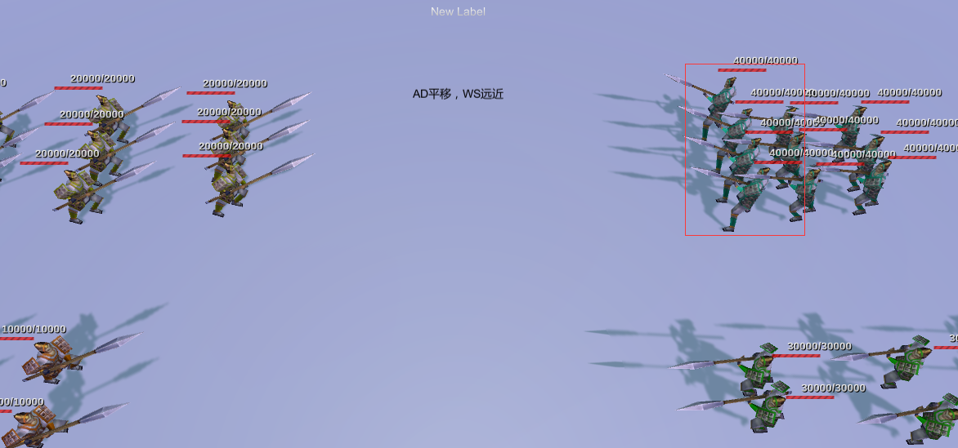

3 | 攻击速度配到2000以上就不会有伤害和其他命中反应,动作还是有

4 | 人物攻击朝向,打谁就要面向谁

5 | 开局的时候,人不要从空中跳下来

